Hoja1
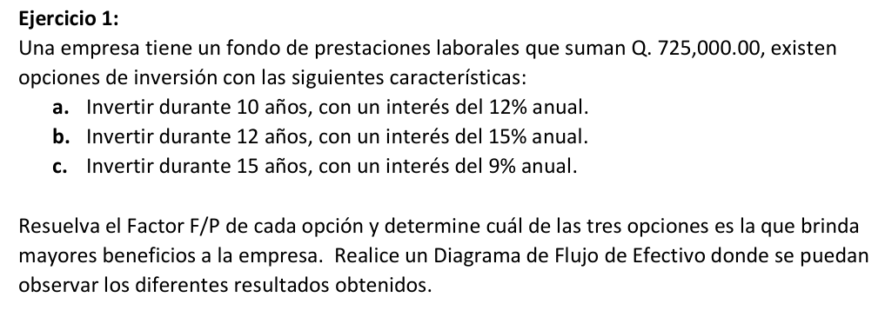
EJERCICIO 1

 |  |  |  |  |  |  |  |  |  | INVERSIONES PLAN 2
 |  |  |  |  |  |  |  |  |  | N | INICIO | INTERES
 |  |  |  |  |  |  |  |  |  | 1 | $725,000.00 | $108,750.00
 |  |  |  |  |  |  |  |  |  | 2 | $833,750.00 | $125,062.50
 |  |  |  |  |  |  |  |  |  | 3 | $958,812.50 | $143,821.88
 |  |  |  |  |  |  |  |  |  | 4 | $1,102,634.38 | $165,395.16
 |  |  |  |  |  |  |  |  |  | 5 | $1,268,029.53 | $190,204.43
 |  |  |  |  |  |  |  |  |  | 6 | $1,458,233.96 | $218,735.09
 |  |  |  |  |  |  |  |  |  | 7 | $1,676,969.06 | $251,545.36
 |  |  |  |  |  |  |  |  |  | 8 | $1,928,514.41 | $289,277.16
 |  |  |  |  |  |  |  |  |  | 9 | $2,217,791.58 | $332,668.74
R | Q725,000.00 |  |  |  |  |  |  |  |  | 10 | $2,550,460.31 | $382,569.05
i1 | 12% | i2 | 15% | i3 | 9% |  |  |  |  | 11 | $2,933,029.36 | $439,954.40
n1 | 10 | n2 | 12 | n3 | 15 |  |  |  |  | 12 | $3,372,983.76 | $505,947.56

F/P(1) | Q2,251,739.95 |  | 225173.9951
F/P(2) | Q3,878,931.33 |  | 323244.27721 |  |  |  |  |  |  | El segundo es el mas rentable, nos da una ganancia mayor a largo plazo, e incluso es una ganancia mayor si lo vemos respecto a F/n, con la ganancia mayor cada año a pesar de durar un tiempo intermedio
F/P(3) | Q2,640,799.78 |  | 176053.31888

 |  |  |  |  |  |  |  |  |  |  |  |  | Q725,000.00
 | Q108,750.00 | Q125,062.50 | Q143,821.88 | Q165,395.16 | Q190,204.43 | Q218,735.09 | Q251,545.36 | Q289,277.16 | Q332,668.74 | Q382,569.05 | Q439,954.40 | Q505,947.56 | Q3,153,931.33
0 | 1 | 2 | 3 | 4 | 5 | 6 | 7 | 8 | 9 | 10 | 11 | 12 | 13 | años
Q725,000.00

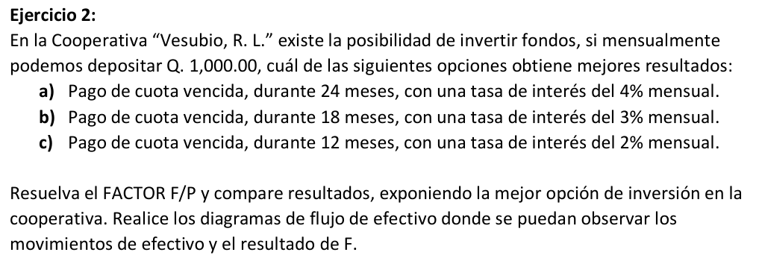
 |  |  |  |  |  |  |  |  |  | INVERSIONES PLAN 1 |  |  |  | INVERSIONES PLAN 1
 |  |  |  |  |  |  |  |  |  | N | ACUMULADO | INTERES |  | N | ACUMULADO | INTERES
 |  |  |  |  |  |  |  |  |  | 1 | Q1,000.00 | Q0.00 |  | 13 | Q21,423.54 | Q600.57
 |  |  |  |  |  |  |  |  |  | 2 | Q2,000.00 | Q924.56 |  | 14 | Q23,024.11 | Q577.48
 |  |  |  |  |  |  |  |  |  | 3 | Q3,924.56 | Q889.00 |  | 15 | Q24,601.59 | Q555.26
 |  |  |  |  |  |  |  |  |  | 4 | Q5,813.56 | Q854.80 |  | 16 | Q26,156.85 | Q533.91
 |  |  |  |  |  |  |  |  |  | 5 | Q7,668.36 | Q821.93 |  | 17 | Q27,690.76 | Q513.37
 |  |  |  |  |  |  |  |  |  | 6 | Q9,490.29 | Q790.31 |  | 18 | Q29,204.13 | Q493.63
 |  |  |  |  |  |  |  |  |  | 7 | Q11,280.60 | Q759.92 |  | 19 | Q30,697.76 | Q474.64
 |  |  |  |  |  |  |  |  |  | 8 | Q13,040.52 | Q730.69 |  | 20 | Q32,172.40 | Q456.39
 |  |  |  |  |  |  |  |  |  | 9 | Q14,771.21 | Q702.59 |  | 21 | Q33,628.79 | Q438.83
 |  |  |  |  |  |  |  |  |  | 10 | Q16,473.80 | Q675.56 |  | 22 | Q35,067.63 | Q421.96
 |  |  |  |  |  |  |  |  |  | 11 | Q18,149.36 | Q649.58 |  | 23 | Q36,489.58 | Q405.73
R | 1000 |  |  |  |  |  |  |  |  | 12 | Q19,798.94 | Q624.60 |  | 24 | Q37,895.31 | Q390.12
i1 | 4% | i2 | 3% | i3 | 2% |  |  |  |  |  |  |  |  | 25 | Q39,285.43
n1 | 24 | n2 | 18 | n3 | 12
 |  |  |  |  |  |  |  |  |  | El primer plan es el mejor, nos da una ganancia mayor, a demas de ofrecer una ganancia de 628.44 cada mes
F/P(1) | Q39,082.60 |  | Ganancias mes a mes netas | Q628.44
F/P(2) | Q23,414.44 |  |  | Q300.80
F/P(3) | Q13,412.09 |  |  | Q117.67

 |  |  |  |  |  |  |  |  |  |  |  |  |  |  |  |  |  |  |  |  |  |  |  |  | Q39,285.43
 |  |  |  |  |  |  |  |  |  |  |  |  |  |  |  |  |  |  |  |  |  |  |  |  | Q14,285.43
 |  | Q924.56 | Q889.00 | Q854.80 | Q821.93 | Q790.31 | Q759.92 | Q730.69 | Q702.59 | Q675.56 | Q649.58 | Q624.60 | Q600.57 | Q577.48 | Q555.26 | Q533.91 | Q513.37 | Q493.63 | Q474.64 | Q456.39 | Q438.83 | Q421.96 | Q405.73 | Q390.12 | Q25,000.00
0 | 1 | 2 | 3 | 4 | 5 | 6 | 7 | 8 | 9 | 10 | 11 | 12 | 13 | 14 | 15 | 16 | 17 | 18 | 19 | 20 | 21 | 22 | 23 | 24 | 25 meses
Q1,000.00 | Q1,000.00 | Q1,000.00 | Q1,000.00 | Q1,000.00 | Q1,000.00 | Q1,000.00 | Q1,000.00 | Q1,000.00 | Q1,000.00 | Q1,000.00 | Q1,000.00 | Q1,000.00 | Q1,000.00 | Q1,000.00 | Q1,000.00 | Q1,000.00 | Q1,000.00 | Q1,000.00 | Q1,000.00 | Q1,000.00 | Q1,000.00 | Q1,000.00 | Q1,000.00 | Q1,000.00

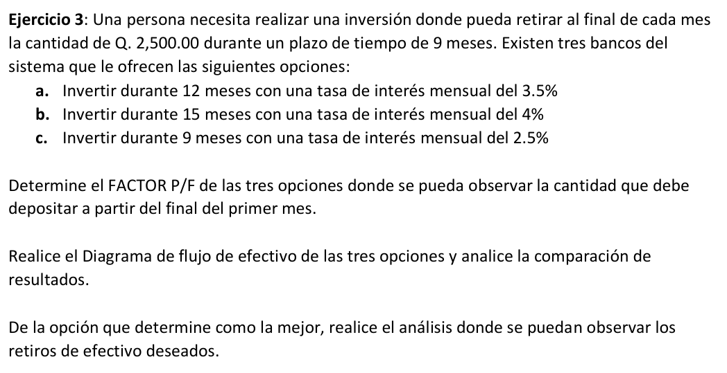

R | 2500
i1 | 3.5% | i2 | 4% | i3 | 2.5%
n1 | 12 | n2 | 15 | n3 | 9

F/P(1) | $24,158.34
F/P(2) | $27,795.97
F/P(3) | $19,927.16

Mes | P | i | F | R | Sobrante | Ci
1 | $19,927.16 | 102.5% | $20,425.34 | 2500 | $17,925.34 | $498.18
2 | $17,925.34 | 102.5% | $18,373.48 | 2500 | $15,873.48 | $448.13
3 | $15,873.48 | 102.5% | $16,270.31 | 2500 | $13,770.31 | $396.84
4 | $13,770.31 | 102.5% | $14,114.57 | 2500 | $11,614.57 | $344.26
5 | $11,614.57 | 102.5% | $11,904.94 | 2500 | $9,404.94 | $290.36
6 | $9,404.94 | 102.5% | $9,640.06 | 2500 | $7,140.06 | $235.12
7 | $7,140.06 | 102.5% | $7,318.56 | 2500 | $4,818.56 | $178.50
8 | $4,818.56 | 102.5% | $4,939.02 | 2500 | $2,439.02 | $120.46
9 | $2,439.02 | 102.5% | $2,500.00 | 2500 | $(0.00) | $60.98

$19,927.16 | Q498.18 | Q448.13 | Q396.84 | Q344.26 | Q290.36 | Q235.12 | Q178.50 | Q120.46 | Q60.98 | (Q0.00)
0 | 1 | 2 | 3 | 4 | 5 | 6 | 7 | 8 | 9
 | Q2,500.00 | Q2,500.00 | Q2,500.00 | Q2,500.00 | Q2,500.00 | Q2,500.00 | Q2,500.00 | Q2,500.00 | Q2,500.00

